Накладная-№3
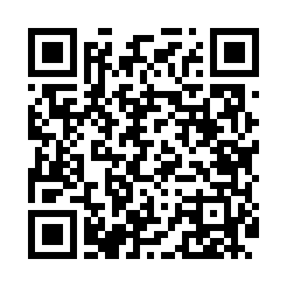
Номер товарно-транспортной накладной: |  |  | Торговый представитель: Kamol aka
Поставщик: Toshkent falcon fly 2 |  |  | Телефон торгового представителя: +998979626299
Дата отгрузки: 10.12.2025 |  |  | Контрагент: """" Klient
Дата консигнации: |  |  | Адрес:
Доставщик: |  |  | Телефон:
Телефон доставщика:
Время заказа: 10.12.2025 13:27:03
№ | Штрих-код | Название товаров (работ,услуг) | Количество | Количество в кейсе | Цена | Сумма
 |  |  | 6 |  |  | 18.6
1 | 6805019698736 | Коврик для ванны, 44×75 см, DB-98-73 | 2 | 2 шт. | 3.20 | 6.40
2 | 6805019698729 | Коврик для ванны, 43×75 см, DB-98-72 | 2 | 2 шт. | 2.30 | 4.60
3 | 6920240023277 | Коврики напольные для ванной комнаты 50*80CM XP-23-27 | 2 | 2 шт. | 3.80 | 7.60
Итого: 18.6$|->UZS: 232,500.00

